SCREEN
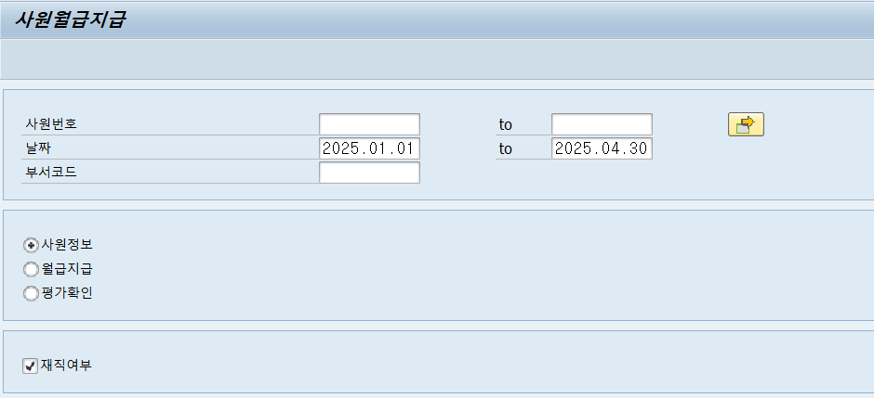
1. 사원정보
사원코드
기간 | 2025.01.01~ | 현재날짜 | 필수 | 시스템연도+01.01~현재날짜 마지막일 고정
부서코드

재직여부 | X |  |  | CHECKBOX, X기본값

조건
1) 기간은 반드시 입력되어야 한다 (둘 중 하나만 입력되면 됨)
2) 필수조건 누락시 에러메세지 처리
"조회조건을 입력해주세요"

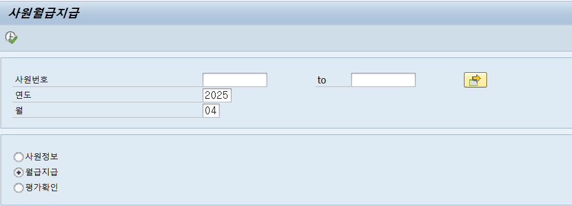
2. 월급지급
사원코드
연도 | 2025 |  | 필수 | 시스템 연도 고정
월 | 현재월 |  | 필수 | 시스템 월 고정
1) 연도 , 월은 반드시 입력되어야 한다 (둘다 입력필수)
2) 필수조건 누락시 에러메세지 처리
"조회조건을 입력해주세요"

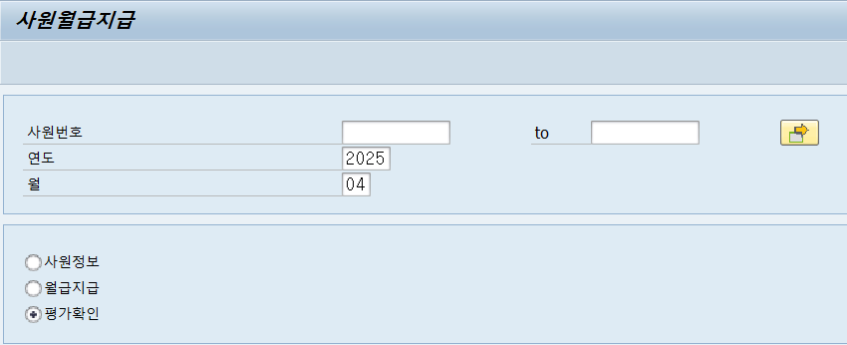
3. 평가확인
사원코드
연도 | 2025 |  | 필수 | 시스템 연도 고정
월 | 현재월 |  | 필수 | 시스템 월 고정
1) 연도 , 월은 반드시 입력되어야 한다 (둘다 입력필수)
2) 필수조건 누락시 에러메세지 처리
"조회조건을 입력해주세요"

RESULT-사원정보
1. 사원정보 조회 (2025.01.01~ 2025.-01.31)
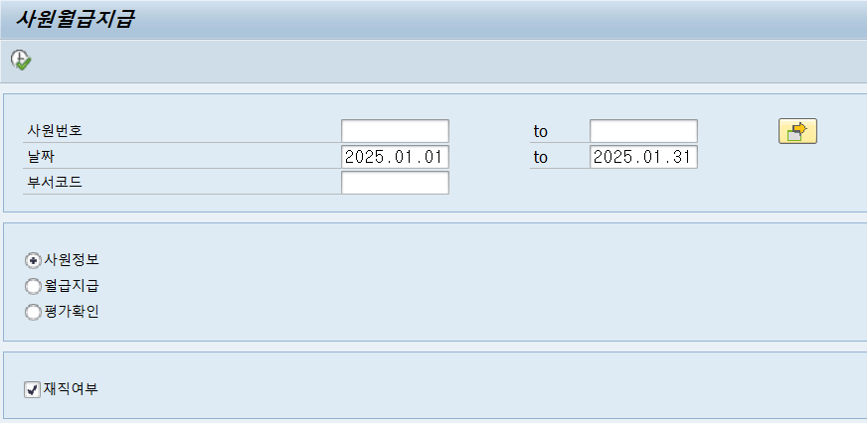

 | 재직으로 된 상태 사원 12건 조회
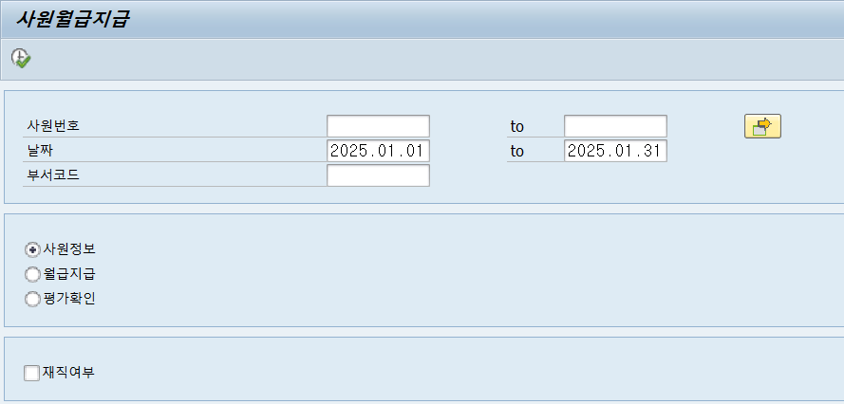
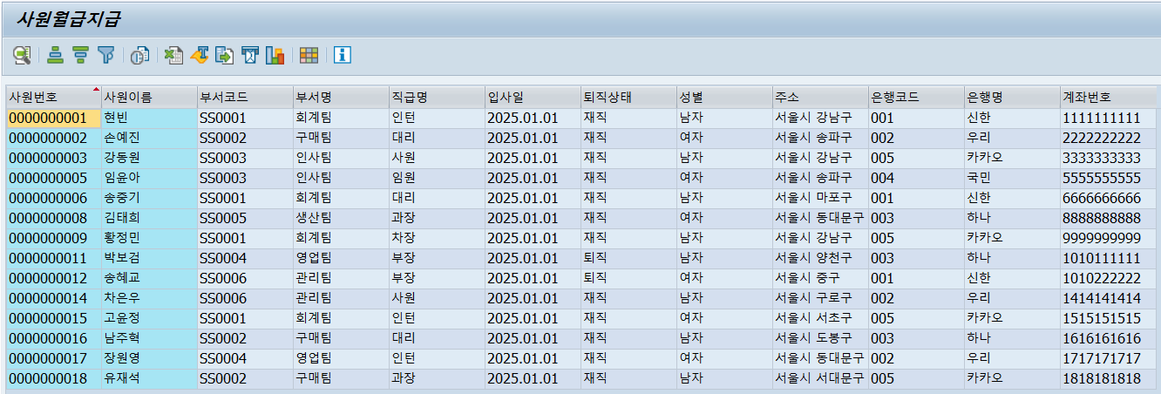

 | 재직으로 된 상태 사원 12건 조회
 | 퇴직으로 된 상태 사원 2건 조회 (현재 시스템날짜 기준으로 퇴사처리 되어, 테이블 내에는 퇴직처리에 X 처리 되어 퇴직으로 보이지만, 조회조건이 퇴사일 이전으로 조회했으므로 데이터가 조회되야함)

2. 사원정보 조회 (2025.01.01~ 2025.-02.28)
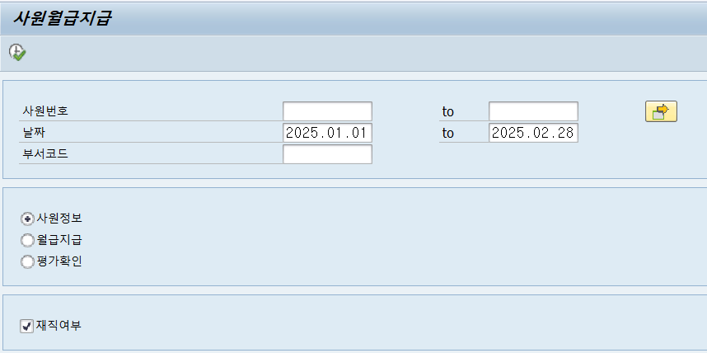
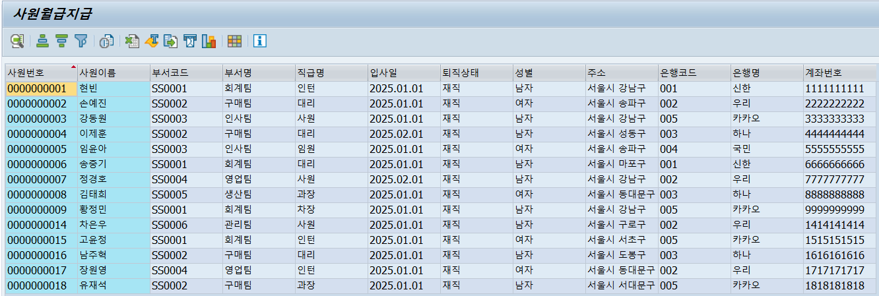

 | 재직으로 된 상태 사원 14건 조회
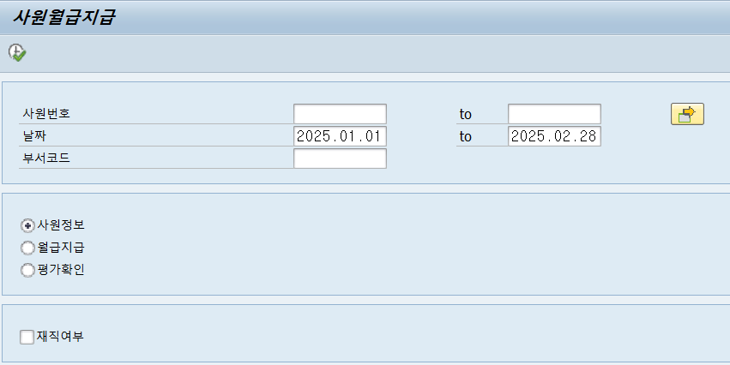
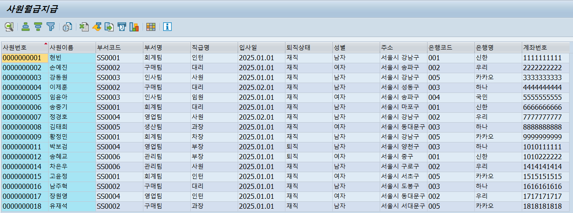

 | 재직으로 된 상태 사원 14건 조회
 | 퇴직으로 된 상태 사원 2건 조회 (현재 시스템날짜 기준으로 퇴사처리 되어, 테이블 내에는 퇴직처리에 X 처리 되어 퇴직으로 보이지만, 조회조건이 퇴사일 이전으로 조회했으므로 데이터가 조회되야함)

3. 사원정보 조회 (2025.01.01~ 2025.-03.31)

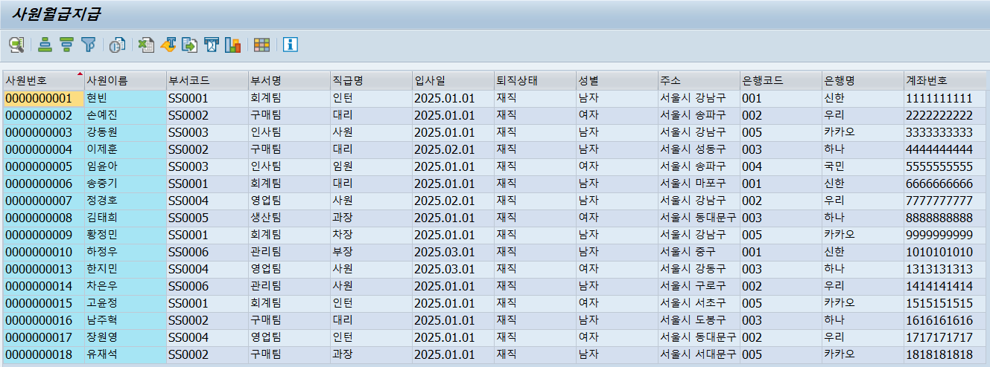

 | 재직으로 된 상태 사원 16건 조회 (퇴직일이 3월 인 사람은 빠져야됨)

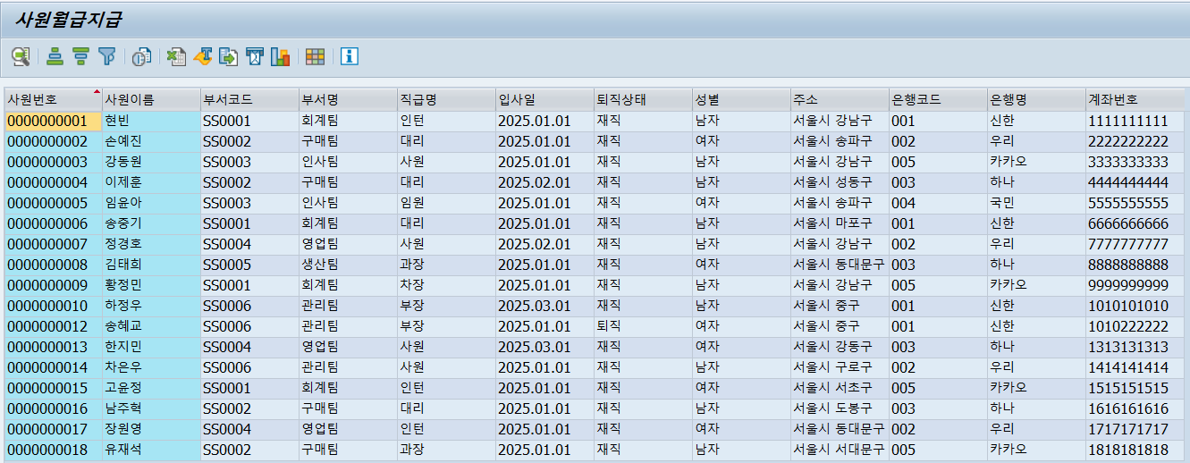

 | 재직으로 된 상태 사원 16건 조회
 | 퇴직으로 된 상태 사원 1건 조회 (퇴직일이 3월 인 사람은 빠져야됨)

4. 사원정보 조회 (2025.01.01~ 2025.-04.30)



 | 재직으로 된 상태 사원 17건 조회
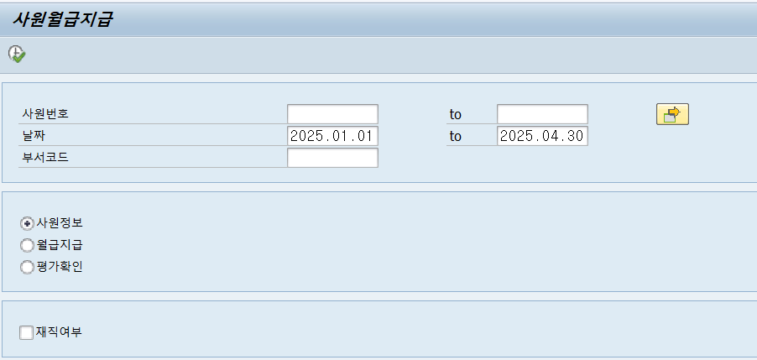

 | 재직으로 된 상태 사원 17건 조회

RESULT-월급지급&평가확인
1. 1월 월급지급
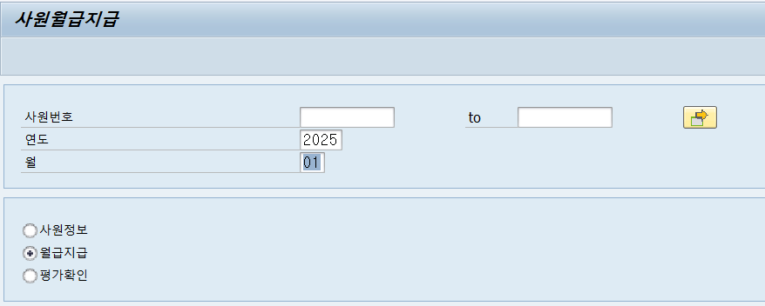

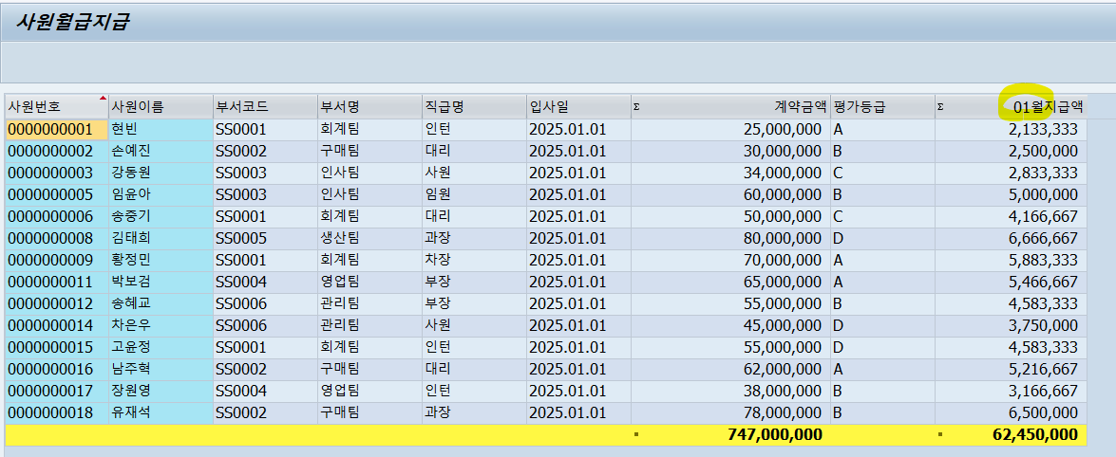

사원번호 4, 7, 10, 13, 19, 20은 입사일이 1월이 아니므로 제외

2. 2월 월급지급
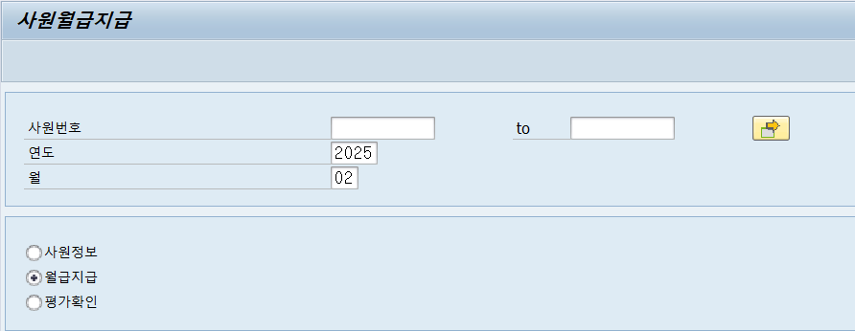

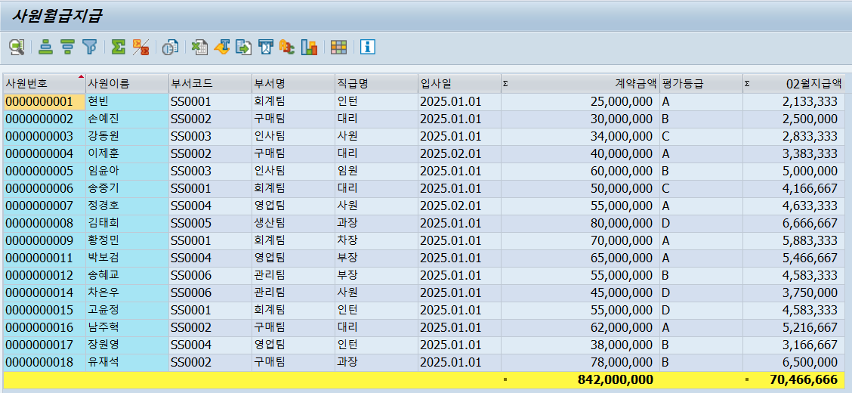

사원번호 10, 13, 19, 20은 입사일이 2월이 아니므로 제외

3. 3월 월급지급
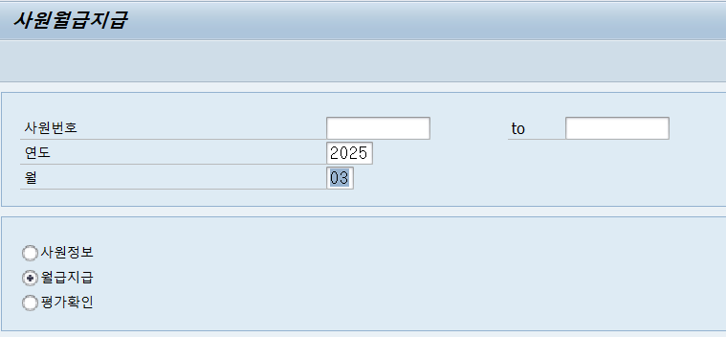

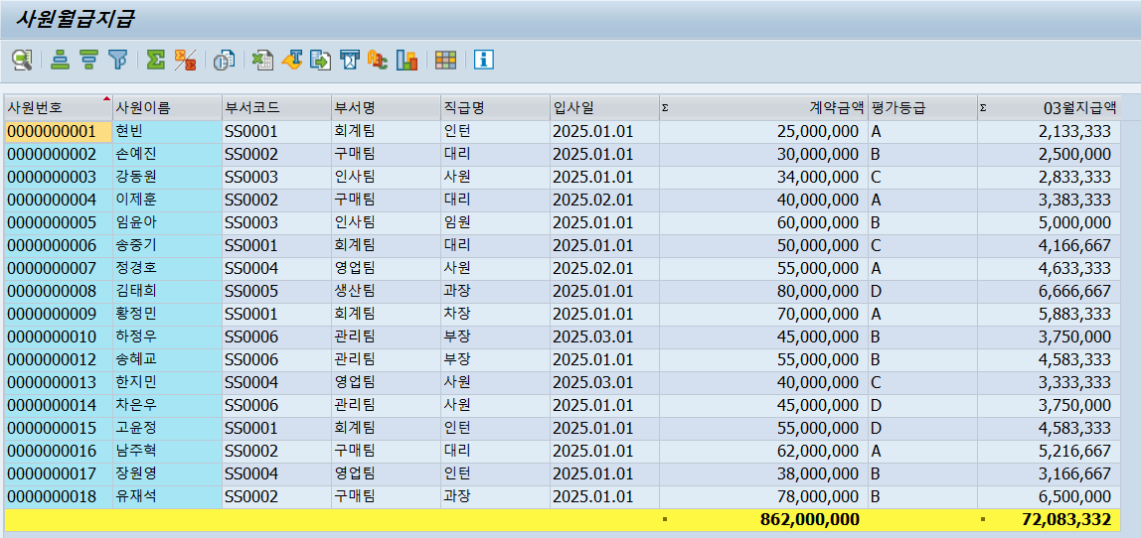

사원번호 19, 20은 입사일이 3월이 아니므로 제외
사원번호 11은 3월은 퇴사상태이므로 월급지급이 되어선 안되어 제외

4. 4월 월급지급
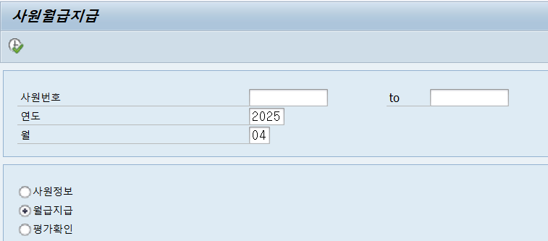

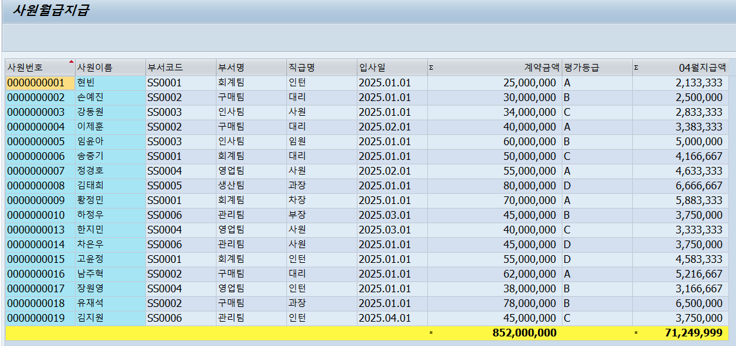

사원번호 20은 입사일이 4월이 아니므로 제외
사원번호 11, 12은 4월은 퇴사상태이므로 월급지급이 되어선 안되어 제외

